Pakkimine
Soomuki PASI XA-188 varustuse koormamine ja paigutamine
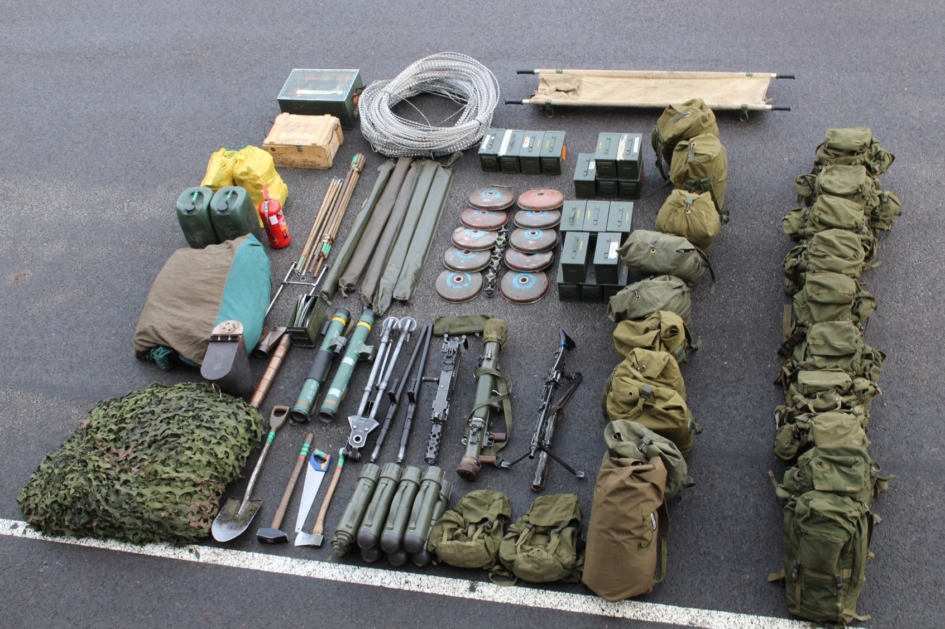
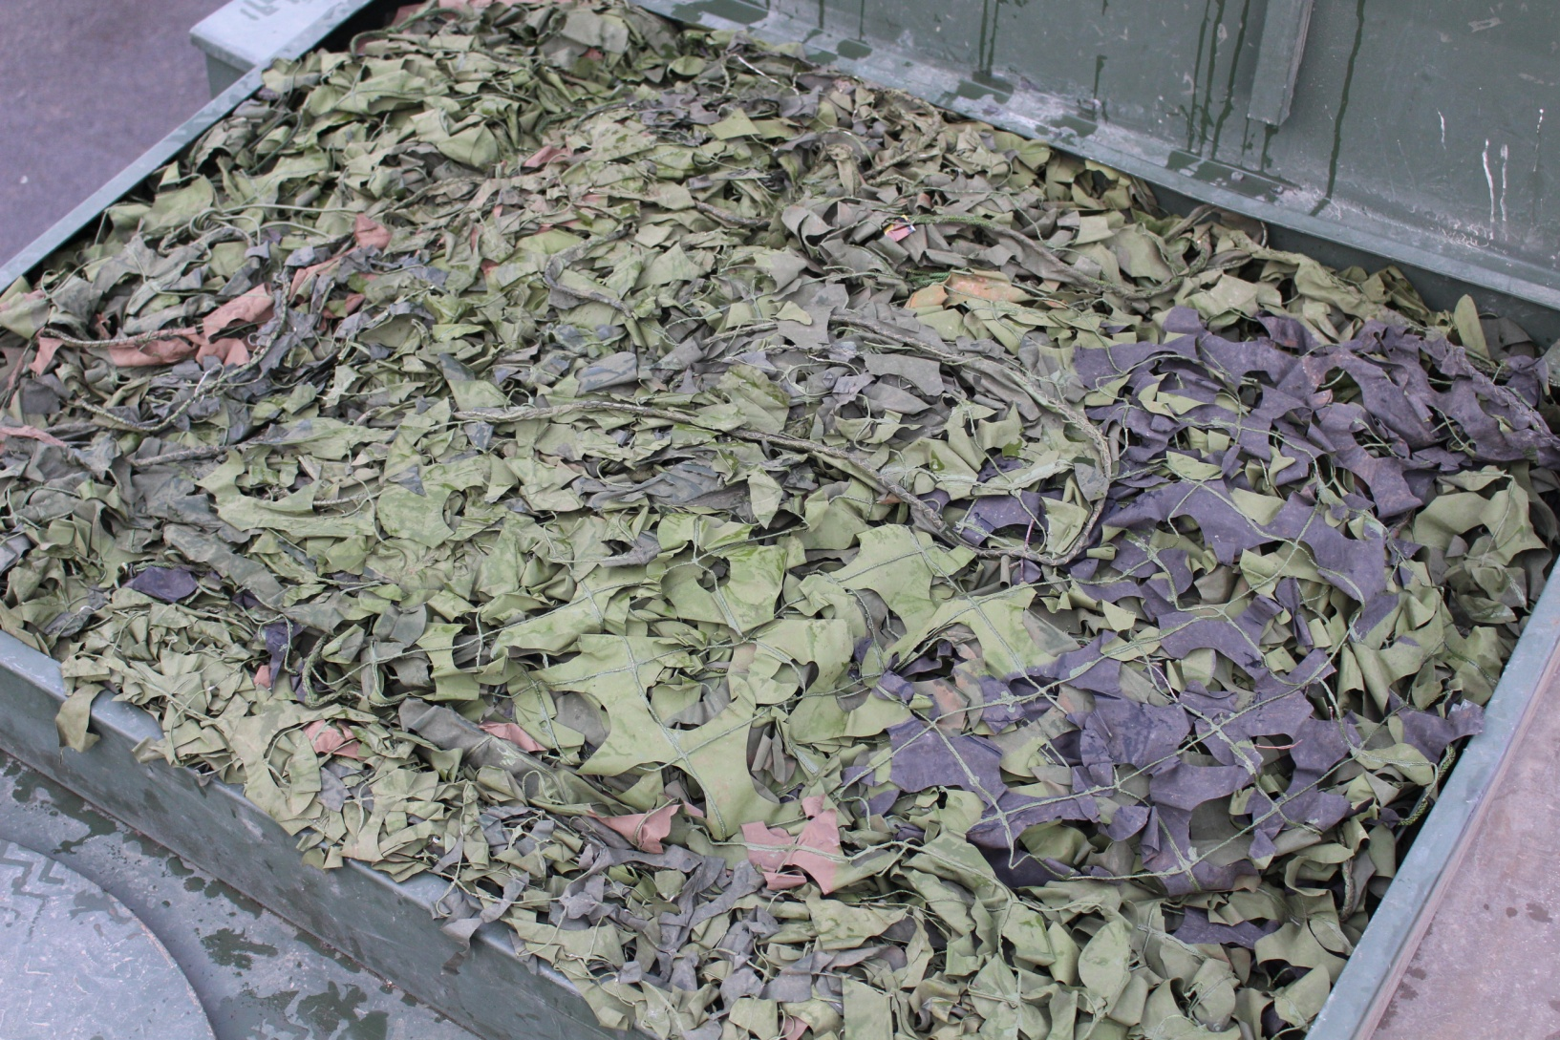
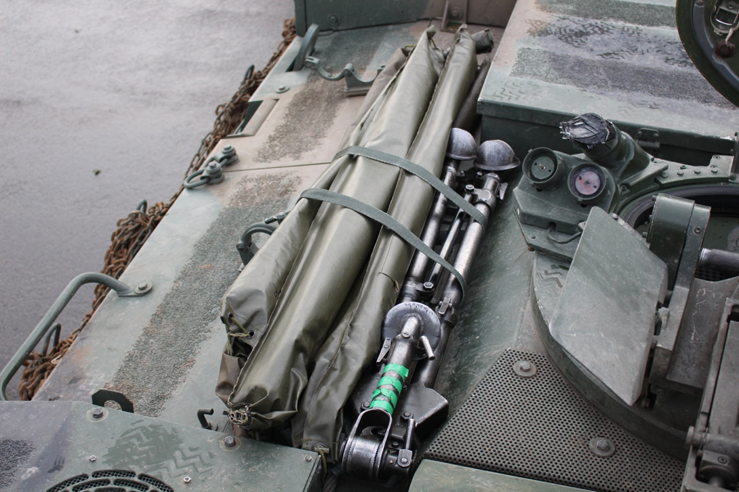
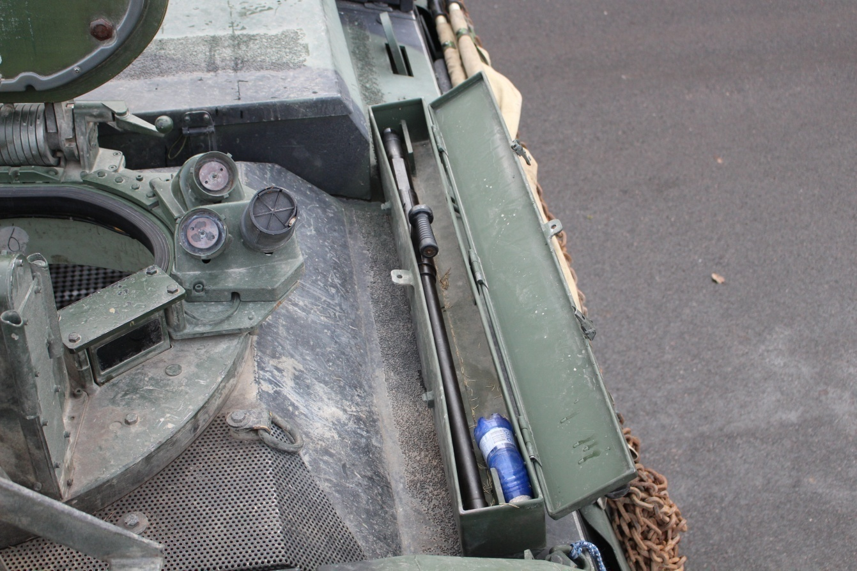
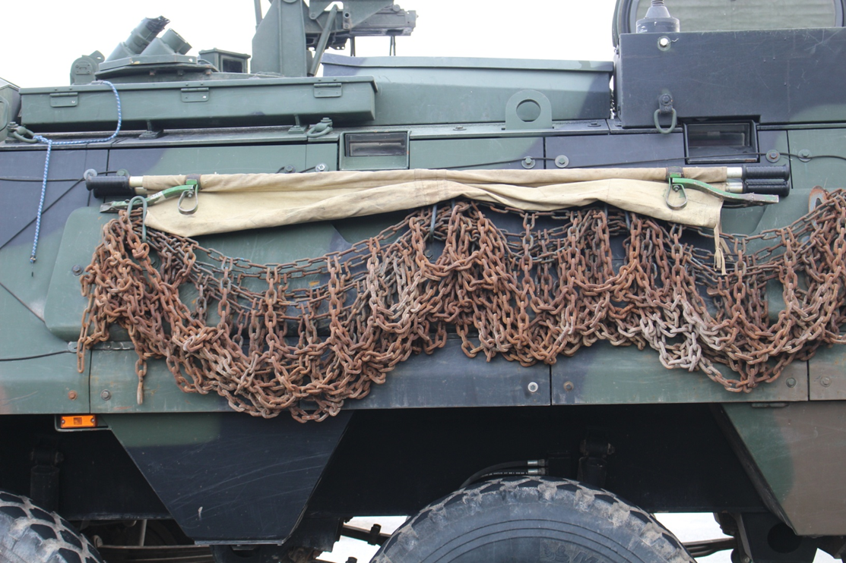
Jao varustus koosneb;
Jao telk – 1 tk
Jao telgi varustus – 1 komplekt
Soomuki maskeerimisvõrk – 1 komplekt
Jao telgi maskeerimisvõrk – 1 komplekt
Maskeerimisvõrgu tugivaiad – 5 komplekti
Vee kanister – 2x20 l
Jao varustuse kast – 1 tk.
Jao tööriistad
Küttepuud – 2 kotti.
Seljakott – 10 tk.
Varustusekott – 10 tk.
Patrullkott -2 tk.
Kanderaam – 1 tk.
Browning (2 vintrauda, 1 kolmharkjalg)
Laskemoon 12,7x99 mm – 11 tsinki
MG-3 (2 vintrauda)
7,62x51 mm – 4 tsink
Carl-Gustaf
CG konteinerid – 4 tk.
5,56x45 mm – 5 tsinki
Imitatsioonivahendite kast – 1tk.
TT miin -10 tk.
Lõiketraat -3 rulli
Jao varustus, relvastus
ja laskemoon
Maskeerimisvõrgu paigutamine
Maskeerimisvõrgud paigutatakse soomuki katusele kasti.
Maskeerimis vaiade ja Browningu harkjala komplekt paigutatakse soomuki katusele
ning kinnitatakse koormarihmadega
Maskeerimis vaiade komplekti ja
Browningu kolmharkjala paigutamine katusele
Browningu tagavaravintraua paigutamine
Browningu tagavaravintraud paigutatakse katusele vintraua kasti ainult õppuste ajal (koos tagavara relvaõliga).
NB! Muul ajal on soomukis CG konteinerite taga ja kinnitatud.
Kanderaam kinnitatakse ketiaasade külge.
Kanderaami asukoht soomukil

Jao tööriistad, telgiahju komplekt ja tulekustuti paigutus soomuki sisemuses
Lõiketraadi paigutamine katusele
TT- miinide paigutus soomukis

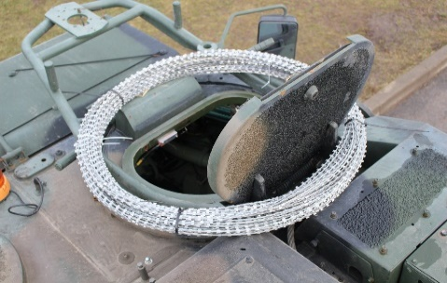
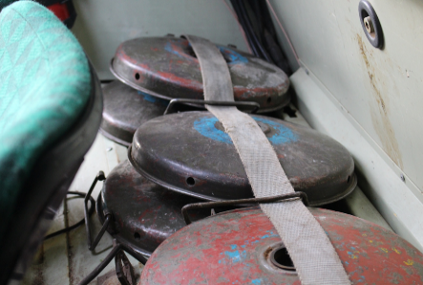
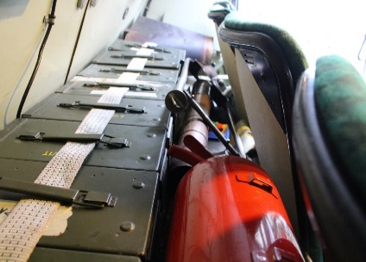

Lõiketraat paigutatakse ümber komandöri luugi nii, et luuki oleks võimalik avada (vajadusel kaetakse lõiketraat kattega).
Miinid paigutatakse istmete seljatugede taha (vasakule poole soomuki tagant vaadates). Miinid tuleb kinnitada koorma rihmaga kinni.
Jao tööriistad, telgiahju komplekt ja tulekustuti paigutatakse laskemoona kastide ja seljatugede vahele ning kinnitatakse koormarihmaga

Laskemoona paigutus soomuki sisemuses
Telgi metall- vaiade asukoht
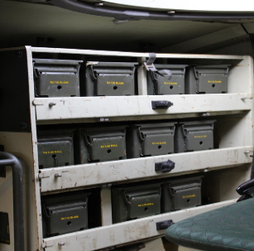
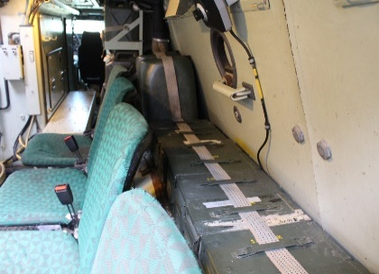
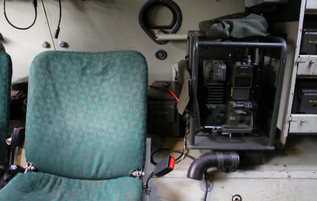

Laskemoon ja vesi paigutatakse istmete seljatugede taha (paremale poole soomuki tagant vaadates). Tsingid ja kanistrid tuleb kinnitada koorma rihmaga kinni.
Browningu laskemoon asetatakse sihturi kõrval olevasse laskemoona konteinerisse.
Telgi metall- vaiade tsingi asukoht on raadiojaama kõrval ja kinnitatud koormarihmaga või kummiga

Kuulipilduja paigutus soomuki sisemuses

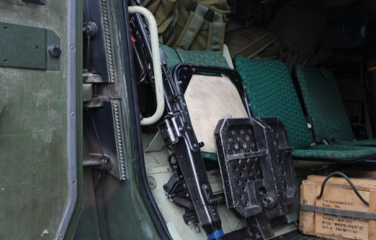

Kuulipilduja MG - X5 korral kinnnitatud kinnitus rihmaga.
Alates X-4 kuulipildur luugist väljas

TT- relvade ja konteinerite paigutus soomuki sisemuses
Jao varustuskasti ja imitatsioonivahendite kasti paigutamine

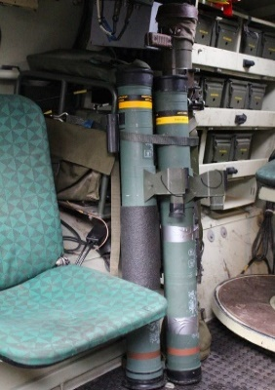
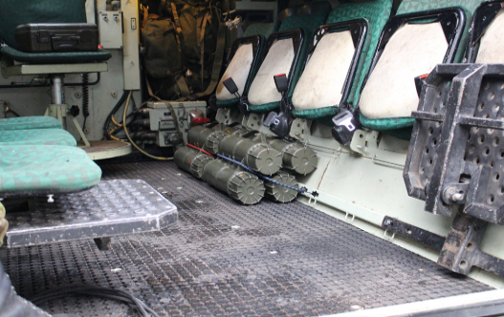
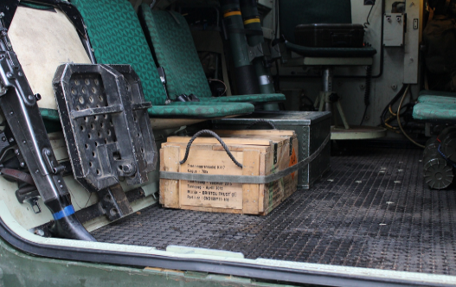

Asetatakse vasakule poole ja kinnitatakse koorma rihmaga
Ühekordne granaadiheitja (C-90 Instalaza) ja Carl-Gustaf paigutatakse raadiojaama kaitseraami külge kinnitus rihmaga
Carl-Gustaf laskemoona konteinerid paigutatakse paremale poole kinnitus kummidega istmete alla(üks konteiner laskemoonaga on TT-abil patrullkotis).

Jao telgi ja seljakottide paigutus soomuki sisemuses

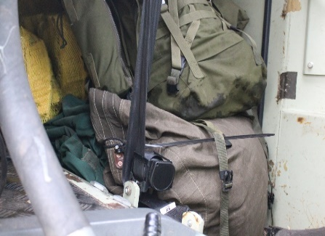
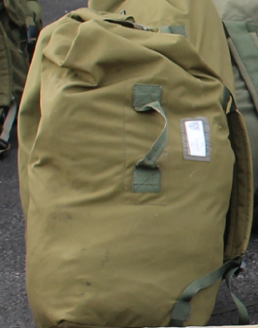
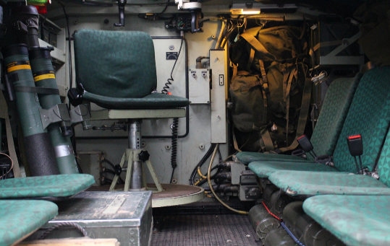

Jao telk, küttepuud, soomukijuhi ja jaoülema seljakott ning varustusekott paigutatakse komandöri seljatoe taha
Võetakse üksnes telki söömiseks ja puhkamiseks. Koti sisu;
Alusmatt, magamiskott, talvevorm, katelok ja toidupakk
Seljakotid paigutatakse soomuki vahekäiku kuigi see kitsendab oluliselt meeskonna liikuvust.

Soomuk peale koormamist

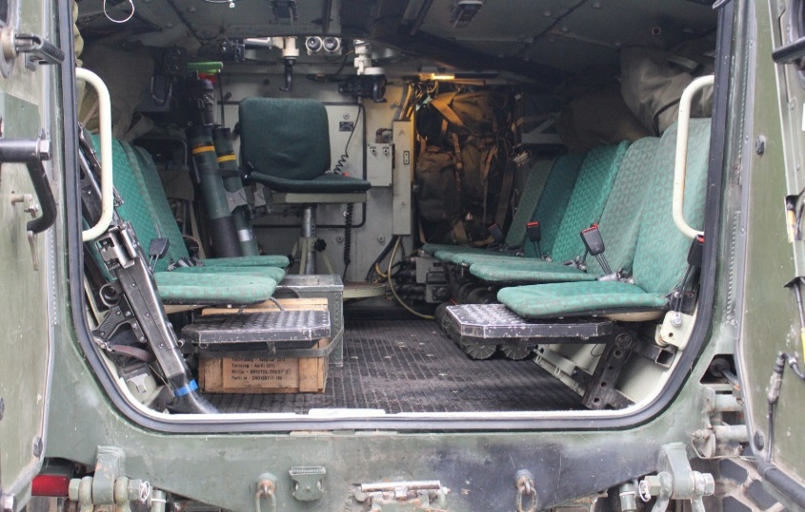

Signaalid
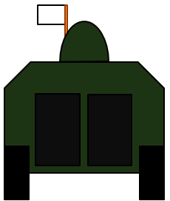 | 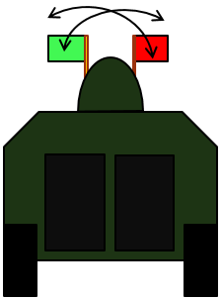 | 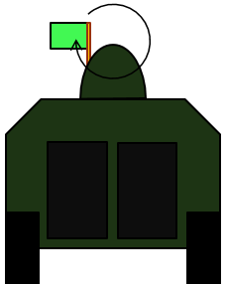 | 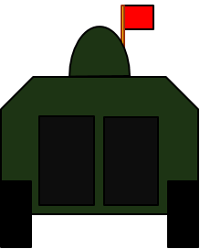 | 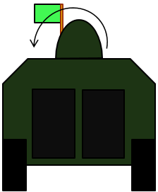 | 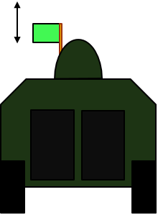
Valmistuda/tähelepanu Lipu värv vastavalt sellele mis käsklus sellele järgneb. Tähelepanu märguanne hoitakse lippu üleval. | Jätta eelnev käsklus Rohelise ja punase ristamine. | Käivita mootor, valmistuda liikumiseks Rohelisega ringid enda ees. | Seis Punane pea kohal. | Alusta liikumist Rohelisega osutatakse üle pea liikumissuund. | Lisa kiirust Rohelisega peakohal ülesse alla. | Vähenda kiirust Roheline küljel.
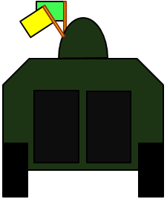 | 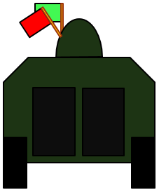 | 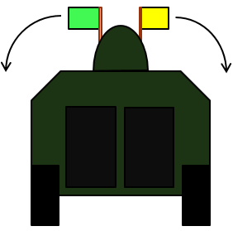 | 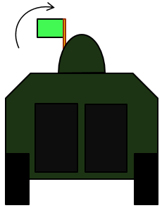 | 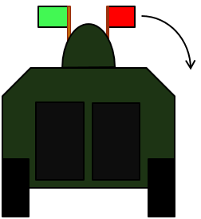 | 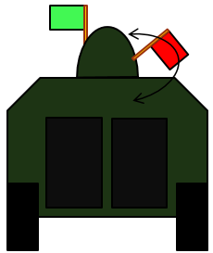 | 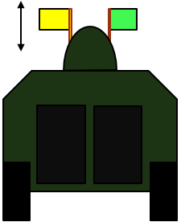
Suuremad vahed Roheline ja kollane üheskäes üleval. | Väiksemad vahed Roheline ja punane üheskäes üleval. | Jalastuda Liigutada rohelist ja kollast lippu külgedel 90 kraadi üles alla. | Masinatele Rohelist Lippu liigutada küljel 90 kraadi üles alla. | X1 Roheline ja punane üleval, punane lastakse kõrvale alla. | X2 Roheline ja punane üleval, punast liigutatakse küljepeal tagant ette. | X3 väljatõukamine Roheline ja Kollane üleval, kollast liigutatakse peakohal ülesse ja alla.
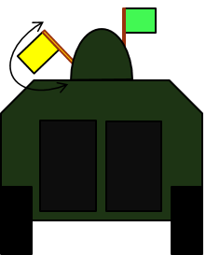 | 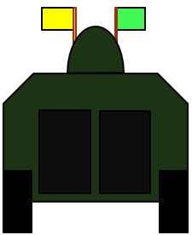 | 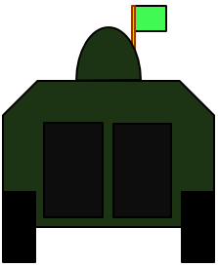 | 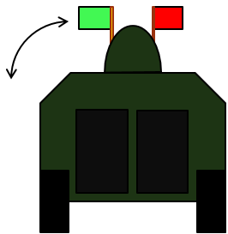 | 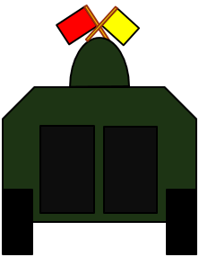 | 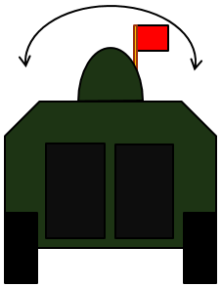 | 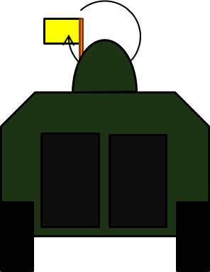
X3 ülehüpped Roheline ja kollane üleval, kollast liigutatakse küljepeal tagant ette. | X4 Rohelist ja kollast hoitakse peakohal. | X5 Rohelist hoitakse peakohal. | X69 ümberpöörd Roheline ja punane üleval, rohelist liigutatakse küljele üles-alla. | Takistus Punane ja kollane peakohal risti, kollasega näidatakse takistuse asukoht. | Õhuhäire Punasega üle soomuki vasakule paremale. | Hõiva varjepositsioon Kollasega ringid enda ees.
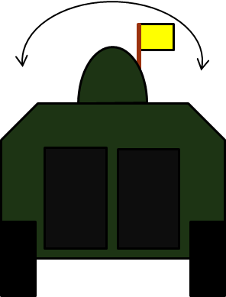 | 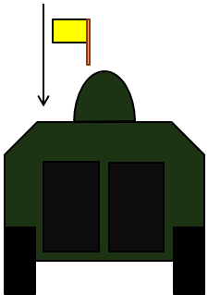 | 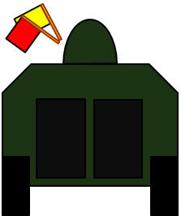 | 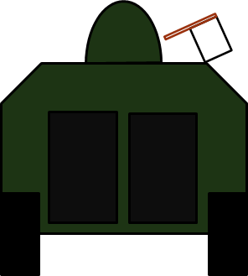 | 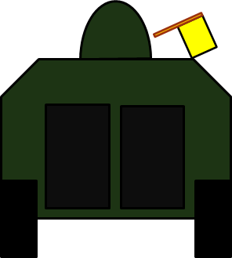 | 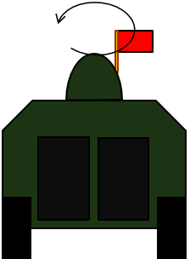 | 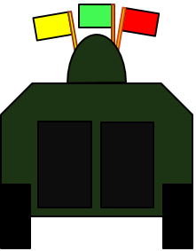
Hõiva katte positsioon Kollasega üle soomuki vasakult paremale | TULD/ RÜNDA Kollane ülevalt lastakse sirgelt alla. | TULI SEIS Kollane ja punane ülesse. | Laskemoona alles Roheline küljel üle 50%. Punane küljel alla 25% | Tõrge, rike, probleem (vajan väljavahetamist) kollane küljel | Ringkaitse hõivamine Punasega suured ringid, lipuga näidatakse asukoht. | TBK oht Rohelist, valget ja punast hoitakse peakohal.

Paiknemisala
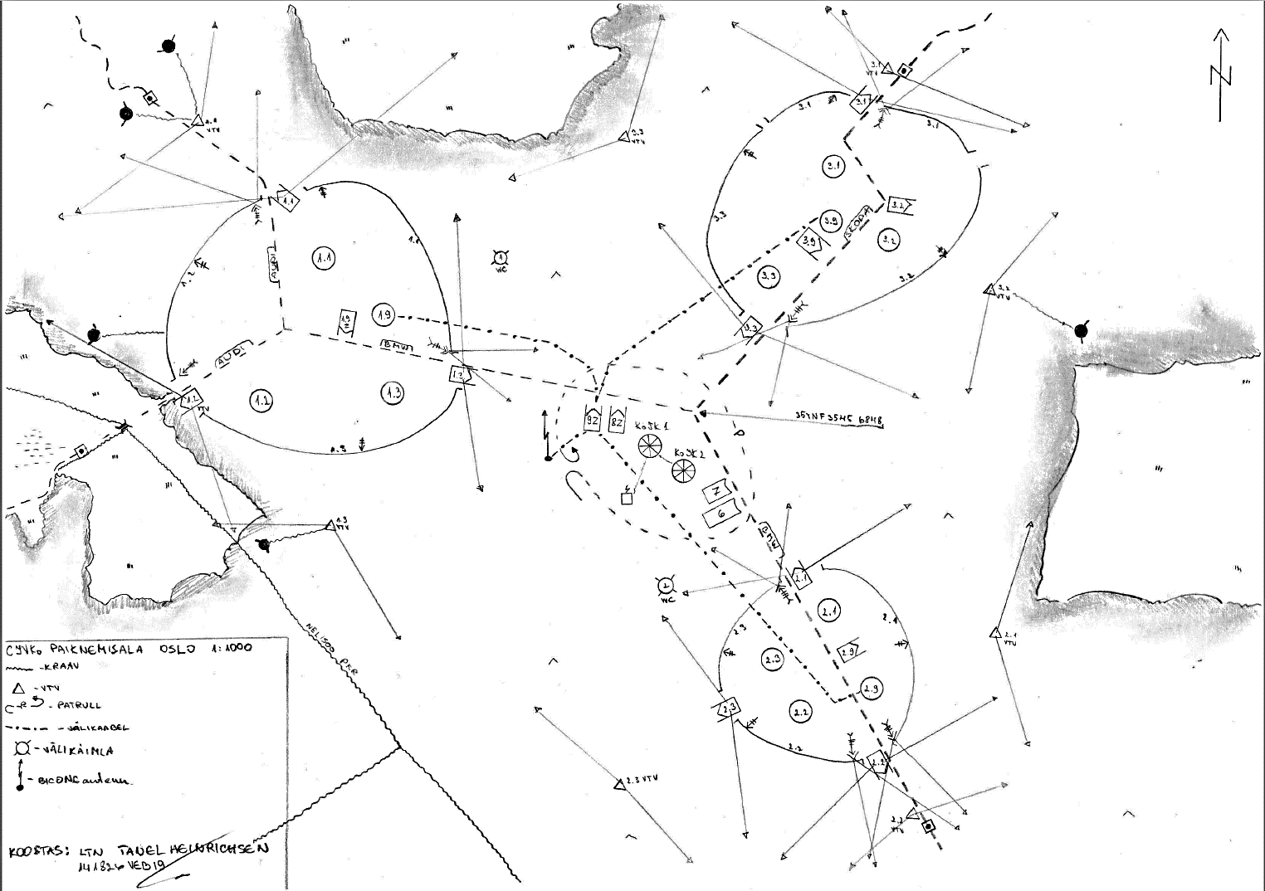

ÜTE
9. LAHINGUTEENINDUS

9.1. Lahinguteeninduse planeerimise meetod.
9.1.1. Tõukamine
 | Tähendab, et kõrgem staap planeerib oma üksuse või allüksuste tegevuse ette ning staabile alluv lahinguteenindusosis saab ülesande teha prognoositud varustus ja teenused kättesaadavaks allüksuse tellimusi ära ootamata. Selliste prognooside alusel komplekteeritakse ja tõugatakse ette varustus- ja jaotuspunktid, evakuatsioonivahendid ning muud teenuseid osutavad lahinguteenindusosised. Eelnev ei tähenda sugugi seda, et kõrgem toetusliin toimetab toetuse toetatavatele lahinguüksustele füüsiliselt kätte. Prognoositud ja ettevalmistatud varustusele võidakse ka toetatavad üksused järele kutsuda või neile prognoositud varustus rutiinselt jaotus- või varustuspunktide kaudu väljastada.
9.1.2. Tõmbamine
 | Tähendab varustuse tellimist. Tõmbamisega võib – kuid ei pruugi – kaasneda varustuse toomine kõrgemalt logistikaliinilt toetatava või telliva üksuse vahenditega. Seda meetodit tuleb alati kasutada näiteks klass II varustuse osas, mille kulu ja täpseid allüksuste vajadusi on kõrgemal logistikaliinil või kõrgemal staabil raske ette prognoosida (kuigi laias laastus tuleb seda üldise jätkusuutlikkuse tagamiseks teha). Seega võib tellimise meetodit taktikalisel tasandil kasutada osa varustuselementide või varustuskettide puhul alati. Näiteks pataljon võib lasta kompaniil oma varustuse siiski tellida, kuigi ollakse ise vajadused laias laastus ette prognoosinud.

9.2. Füüsilise toetuse meetodid.
9.2.1. Järelevedu
 | Ehk viimine tähendab EKV kontekstis kõrgema logistikaliini poolt toetatavale üksusele varustuse ja teenuste järele viimist. Varustus viiakse toetatava üksuse tugialale, N: kompaniiveebel toob vahendid rühmade tugialadeni. „BAMBI + (RV kutsung) + (kellaaeg)“. RV peab tagama ala julgestuse ning masina juhatamise. N: „BAMBI 1.7, 22:45“ tähendab, et KV tahab kokku saada 1 rühma rühmavanemaga kästud ajal ja 1JVR tagalaalal.
9.2.2 Juurdevedu
 | Ehk toomine tähendab varude täiendamist toetatava üksuse enda transpordiosise poolt. N: rühmad tulevad kompanii tugialale, kus neile väljastatakse nende varustus. KOODSÕNA: „BAMBI 7 + (kellaaeg) + (asukoht)“, tähendab, et KV soovib saada RV-ga KV asukohas kokku, et teha täiendusringi. KV tagab ise esmase julgestuse.

9.2.3. Vahepunktimeetod
 | Seisneb jaotus-, varustus- ja teeninduspunktide moodustamises vahetu toetuse osutamiseks. Sisuliselt tähendab see seda, et toetusüksuse osis paigutatakse toetatavale üksusele ajutiselt lähemale. KOODSÕNA: „BAMBI + (kellaaeg) + (asukoht)“, tähendab, et KV soovib saada RV-ga maastikupunktis kokku, et teha täiendusringi. RV peab tagama ala julgestuse ning KV masina juhatamise.
9.3. Varustuse kuluühikud.
 | Kulutase ehk DOS on ajalises mõõtmes väljendatud teatud varustuse kulu. Selle abil planeeritakse lahinguteeninduseks vajalikku kuluvarustuse kogust. Lahingkomplekt on normühik, mis ei väljenda kulu, vaid isikkoosseisule või relvale kinnitatud laskemoonahulka. Komplekt on ühik, mis peab selle relvaga alati kaasas olema ning mis ei ole otseses seoses kuluga, vaid üksuse funktsiooni ja lahingulise võimekusega.
9.3.1. Varustusklassid:
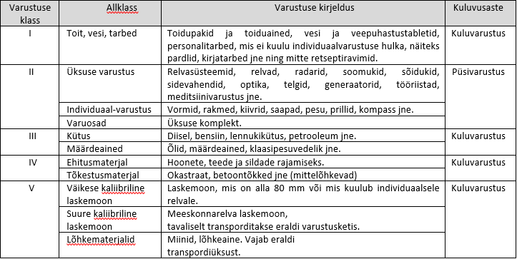

9.4. Remont ja transpordi evakueerimine.
 | Lahinguväljal liikumisvõimetuks jäänud või kahjustada saanud sõidukid tuleb alati (kui vähegi võimalik) remonti suunata. Isegi, kui sõidukit ennast enam remontida ei õnnestu, võib sealt saada varuosi teiste sama liiki masinate remontimiseks. Võitlev allüksus (jagu / rühm) teostab vaid kasutaja taseme hooldust ning lihtsamate varuosade vahetust. Kui sellest ei piisa tuleb sõiduk lahinguväljalt evakueerida.
 | Evakueerimiseks on kolm põhimõttelist moodust: (1)Iseseisev evakuatsioon. Seda saab teostada, kui sõiduk veel ise liigub. N: soomukil on kaks tühja rehvi. (2)Nn samaliigiline evakuatsioon. See tähendab, et evakuatsiooni teostab selleks spetsiaalselt mitte ettevalmistatud sõiduk. N: sõidukõlbmatu soomuki veab lahinguväljalt ära teine soomuk või neljateljeline MAN. NB! Evakueerimiseks on nõutud jäikühendus! (3)Evakuatsioonimasina kasutamine. Evakuatsioonimasinat JVKo-s ei ole, seda saab tellida jalaväepataljoni tagalarühmast. Olenemata evakueerimismeetodist, peab kahjustada saanud sõiduk esmalt jõudma kompanii tehniku juurde, kes teostab esmase triaaži. Kui sõiduki remontimiseks vajalikke vahendeid kompaniil ei ole, saadetakse masin JVP tehnika kogumispunkti. Tehnika kogumispunktis otsustatakse millise liini remonti sõiduk saadetakse. NB! Enne sõiduki saatmist JVP tehnika kogumispunkti, peab sõidukilt maha laadima kogu varustuse, relvastuse ning sidevahendid. Seda tehakse reeglina rühma tasemel või hiljemalt kompaniiveebli poolt.
9.5. Meditsiin ja haavatute evakuatsioon.
 | MehJVP tagab haavatutele abi I tasemel, jalaväekompanii täidab sellest vaid osa: esmaabi, esmane triaaž ning evakuatsiooniks ettevalmistamine.
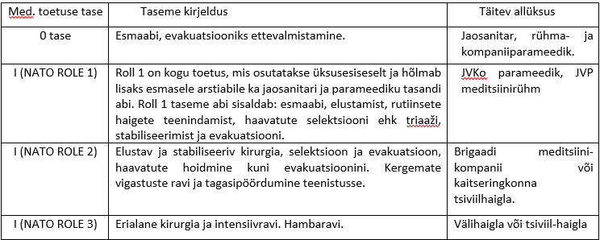
9.6. Meditsiinitoetuse tasemed EKVs.

9.7. Meditsiiniline evakuatsioon kaitsvates tegevustes.
 | Tavaliselt toimib kaitsvates tegevustes evakuatsioonikett järgnevalt: allüksused on määratlenud kohad, kuhu kannatanud käsitsi või sõidukil evakueeritakse – rühma ja kompanii haavatute kogumispunktid. Sinna vahetusse lähedusse määratakse evakuatsioonivahendi laadimispunkt, kust kompanii evakuatsioonivahend kannatanud peale võtab. Tihti võib kompanii juurde paigutatud vahend olla kas roomikutel või soomustatud – sellisel juhul määratakse ohutusse kaugusse sobivasse kohta AXP, kus vahetatakse evakuatsioonivahend pehme ratassõiduki või õhuevakuatsioonivahendi vastu (vt. skeemilt 1). Juhul, kui esimene evakuatsioonivahend liigub otse pataljoni sidumispunkti, pannakse sobivasse kohta lisaks ka ARP ehk evakuatsioonivahendi ooteala, et vähendada aega, mil evakuatsioonivahendid ei ole sõdiva üksuse jaoks kättesaadavad (vt. skeemilt 2).
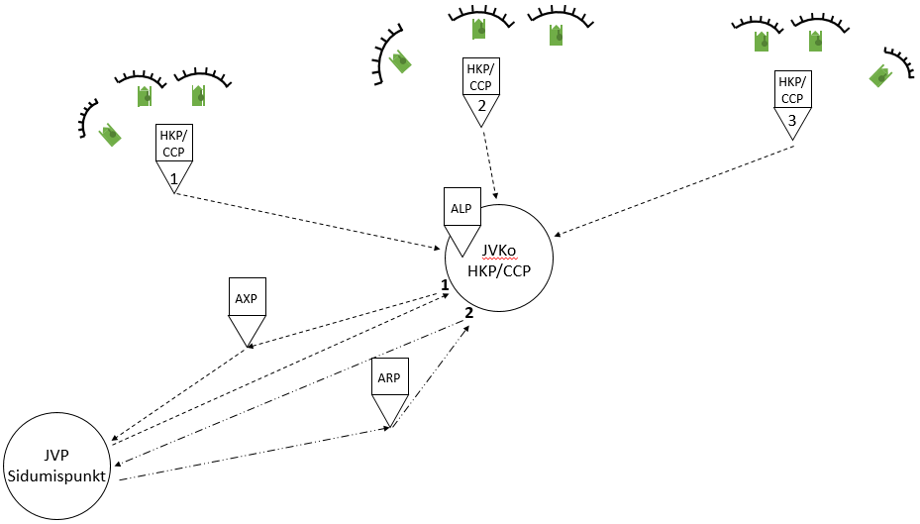

 | Haavatute kogumispunktid (CCP – casualty collection point)
 | Evakuatsioonivahendi laadimispunktid (ALP – ambulance loading point)
 | Evakuatsioonivahendi vahetamise punkt (AXP – ambulance exchange point).
 | Evakuatsioonivahendite ootepunktid (ARP – ambulance relay point)

9.8. Meditsiiniline evakuatsioon ründavates tegevustes.
 | Ründavates tegevustes toimub evakuatsioonikett järgnevalt: JVKo on määratlenud kohad, kuhu kannatanud käsitsi või sõidukil evakueeritakse – haavatute kogumispunktid. Haavatute kogumispunktides annab esmaabi rühma parameedik. Haavatute transportimiseks kogumispunktidest kompanii HKP-sse on kolm põhimõttelist varianti: (1) kasutades rühma transpordivahendeid, (2) kasutatakse kompaniile allutatud meditsiinievakuatsiooni vahendeid, (3) kasutatakse kahte eelnevat samaaegselt. Esimese variandi puhul määratakse kompanii haavatute kogumispunkti vahetusse lähedusse evakuatsioonivahendi laadimispunkt, kust kompanii juurde eelpositsioneeritud evakuatsioonivahend pärast triaaži kannatanud peale võtab. Teise variandi puhul kogub rühm käsitsi või transpordivahendil oma haavatud HKP-sse. Seejärel transpordib kompaniile allutatud meditsiinievakuatsiooni meeskond haavatud pataljoni sidumispunkti. Kompanii HKP-st möödudes annab MEDEVAK meeskond kompanii parameedikule teada isikute nimed, keda evakueeritakse. Kolmanda variandi puhul teostavad rühma ja kompanii taseme HKP-de vahel vedu nii medevak meeskond, kui ka rühma orgaanilised soomukid. Medevak tegeleb vaid punase/kollase triaaži saanutega, rühma orgaanilised vahendid roheliste ning musta triaaži saanutega. Meditsiiniline evakuatsioon viib punased ning kollased otse JVP sidumispunkti, rühmade casevak sõidukid transpordivad haavatuid JVKo HKP-sse.

9.9. Meditsiiniline evakuatsioon suure hulga kannatanute puhul (mass casualty situation).

 | Juhul, kui mistahes lahinguliigis tekib jalaväekompaniile allutatud meditsiinievakuatsiooni meeskonnale liialt suur koormus ning täiendavaid vahendeid pataljonist saada ei õnnestu, saadetakse ka rühmade casevak soomukid transportima kannatanuid AXP-sse või JVP sidumispuntki.

